Install
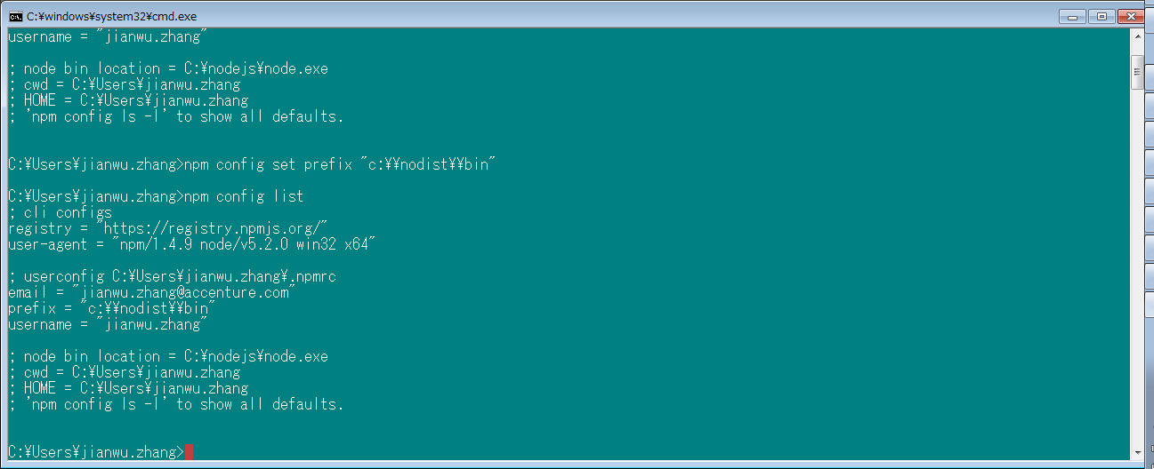
https://nodejs.org/
node-v0.12.7-x64.msi

after instralled, type as below and the version could be displayed on the stdout.
win+R > cmd > npm -v

npm update -g npm | 更新nodejs

npm init | 创建package.json

npm config list | 查看Node配置情报

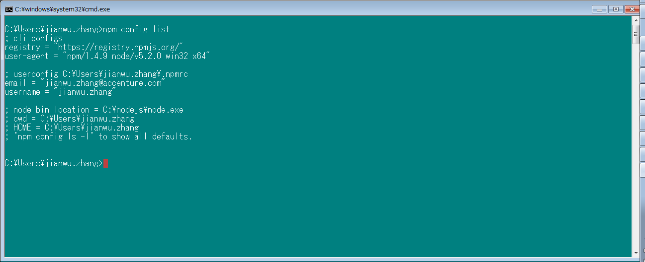

npm config set prefix "C:\\nodist\\bin"
设定node执行前缀

